Portada
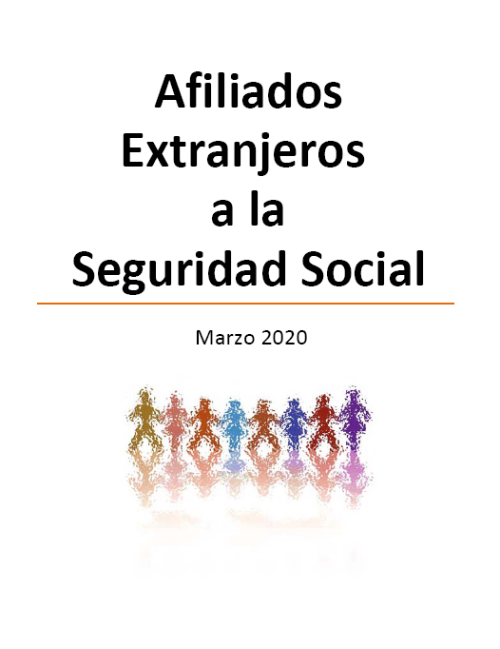

Indice
AFILIACIÓN MEDIA DE EXTRANJEROS A LA SEGURIDAD SOCIAL

ÍNDICE

Procedentes UE
Procedentes de paises NOUE
TOTAL
GENERO
EVOLUCION
VARIACION mes y año
Sectores Régimen General
Sectores Régimen Autónomos
Países de Procedencia
Efecto COVID

Efecto COVID
AFILIACIÓN DE EXTRANJEROS
EVOLUCIÓN AFILIADOS |  |  | VARIACIÓN PORCENTUAL
POR REGÍMENES

 | 11-31 marzo
 | Caída
R. General | -159,185 | -11.48%
S.E.Agrario | -4,415 | -1.90%
S.E.Hogar | -2,789 | -1.67%
R.E. Autónomos | -8,273 | -2.36%
R.E. Mar | -214 | -4.88%
R.E. Carbón | -1 | -2.56%
TOTAL SISTEMA | -174,877 | -8.17%

POR TIPO DE CONTRATO

 | 11-31 marzo
 | Caída
Indefinido | -89,418 | -9.51%
Temporal | -58,501 | -15.38%
Otros | -11,266 | -16.89%
TOTAL SISTEMA | -159,185 | -11.48%

POR SECCIÓN DE ACTIVIDAD

 | 11-31 marzo
 | Caída
I. Hostelería | -51,376 | -17.72%
G.Comercio; Reparación de Vehículos de Motor y Motocicletas | -19,031 | -8.71%
N.Actividades Administrativas y Servicios Auxiliares | -19,079 | -12.03%
F. Construcción | -31,954 | -22.06%
C. Industria Manufacturera | -8,250 | -6.08%
H. Transporte y Almacenamiento | -5,924 | -7.07%
Q.Actividades Sanitarias Y Servicios Sociales | 622 | 0.92%
M. Actividades Profesionales Científicas y Técnicas | -3,981 | -6.58%
P.Educación | -6,193 | -11.00%
J.Información y Comunicaciones | -1,671 | -3.71%
RESTO SECCIONES | -12,348 | -9.75%
TOTAL R. GENERAL | -159,185 | -11.48%

